Hoja1
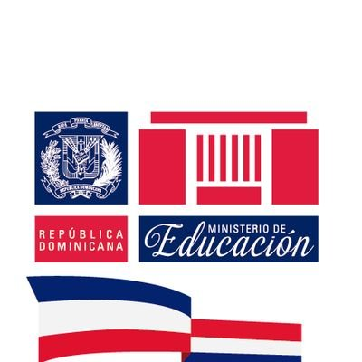
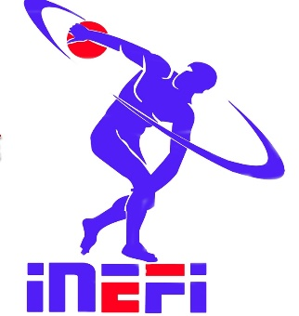 MINISTERIO DE EDUCACION
INSTITUTO NACIONAL DE EDUCACION FISICA

INFORME DE PRESUPUESTO DE PROGRAMAS Y PROYECTOS 2018

PROGRAMA PROYECTO | MESES DE EJECUCION | MONTO ASIGNADO
Convivencias Curriculares de Educación Física | las primeras del año fiscal es el mayo y las segunda fase en noviembre y diciembre | 14,348,600.00
Campamento divertido de verano | esto se realizara en Julio | 10,096,000.00
Premiación al Mérito Magisterial en Educación Física |  | 5,350,520.00
Juegos Escolares Deportivo Nacionales | este programa es bianual por lo que este año no toca y no va a tener ninguna asignacion de recursos
Programa Escuela Activa | Va a estar incluido dentro del Festival Nacional de Recreacion, por lo que se realizara en los meses de septiembre y octubre | 675,000.00
TOTAL INVERSION EN PROGRAMAS Y PROYECTOS |  | 30,470,120.00

